Orientações Preenchimento
ORIENTAÇÕES PARA PREENCHIMENTO DA PLANILHA OFERTA DO EDITAL Nº 002/2019 - ESPIROMETRIA

1º PASSO: | Abra Oferta Espirometria

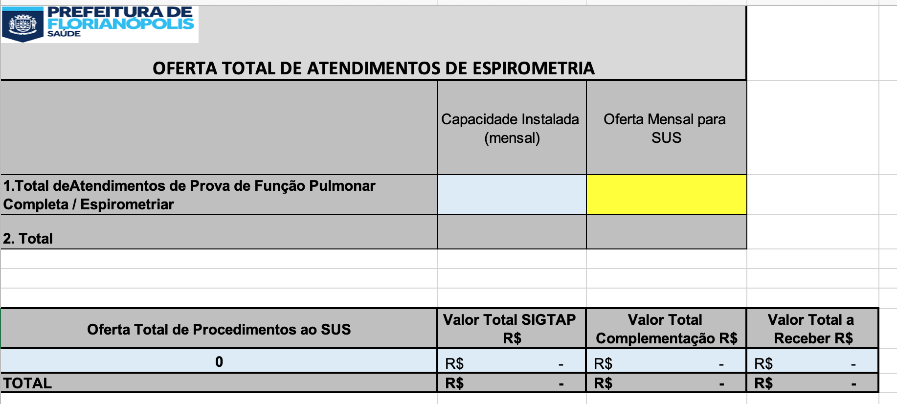

2º PASSO: | No campo azul Insira a quantidade de procedimento que o Serviço possui de capacidade instalada

3º PASSO: | No campo amarelo Insira a quantidade total de Espirometria

 |  | SERÁ PREENCHIDO AUTOMATICAMENTE | SERÁ PREENCHIDO AUTOMATICAMENTE
 |  |  | SERÁ PREENCHIDO AUTOMATICAMENTE

 |  |  |  | SERÁ PREENCHIDO AUTOMATICAMENTE

4º PASSO: | IMPRIMIR as planilhas "Oferta Espirometria Total", "Oferta Espirometria"

5º PASSO: | ANEXAR AS PLANILHAS DO 4º PASSO AO OFÍCIO DA OFERTA DE PROCEDIMENTOS

